Plan1
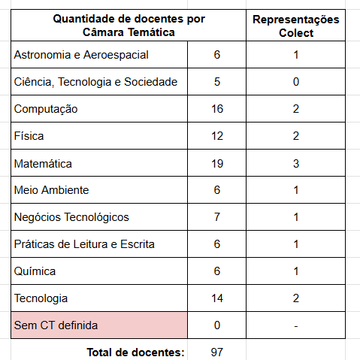
camara | n_professores
Matemática | 19
Negócios | 7
Computação | 16
PLE | 6
CTS | 5
Tecnologia | 14
Física | 12
Química | 6
Meio Ambiente | 6
Aeroespacial | 6

